需求设计说明总览
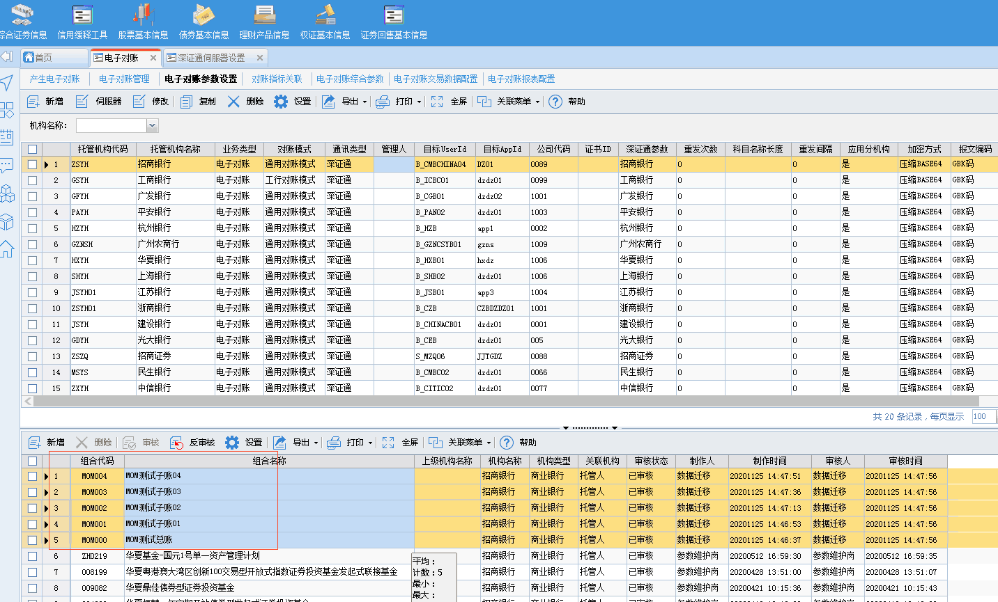
需求名称： | STORY #109004 【公共需求】电子对账管理中增加显示“反馈联系人”列 |  | 设计人 | 宋达萍
需求背景介绍 | 经管理人反馈，使用恒生估值系统和赢时胜估值系统V2.5的管理人可以正常查看到反馈信息，但使用 赢时胜 估值系统V4.5的管理人无法查看该信息，希望可以在系统中增加反馈报文处理的信息浏览功能。
需求目标 | 前端显示反馈结果报文托管行处理人信息。
需求功能点
序号 | 功能点 | 1 |  |  | 附件
1 | 增加显示托管行处理人 | 一、【电子对账管理】-反馈结果 页签。 前端新增显示字段，“托管行处理人” 数据来源于1022对账结果-dealer 处理人 字段（经确认，数据有存入后台表，只是前端没有显示字段） |  |  | 无
开发建议

测试建议

